Problema 3
Test 1 OSF 2023/24
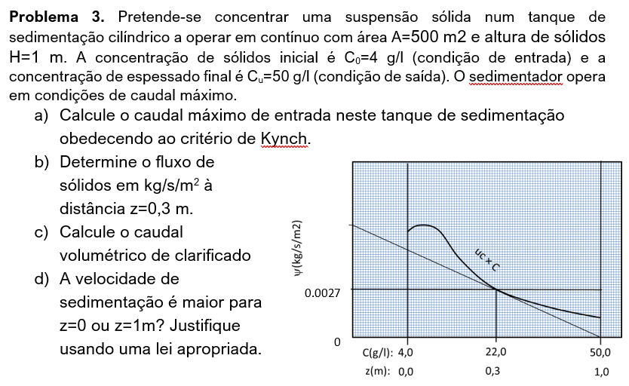

 | A | 500 | m2
 | H | 1 | m
 | C0 | 4 | kg/m3
 | Cu | 50 | kg/m3

a) | Qual o fi,u máximo?

 |  | C | fi
 | ponto 1 | 22.00 | 0.0027 |  | fi = slobe * C + b
 | ponto 2 | 50.00 | 0
 |  |  |  |  | slope | -9.6428571429E-05
 |  |  |  |  | b | 0.0048214285714

 | fiumax = b = | 4.82E-03 | kg/s/m2

 | fiumax = QoCo/A
 | Q0max = fiumax*A/C0= |  | 6.03E-01 | m3/s

b)
 | C(z=0.3) | 22 | kg/m3
 | Qu = QoCo/Cu | 4.82E-02 | m3/s
 | uu = Qu/A | 9.64E-05 | m/s
 | fi = uc*C + uu*C | 4.82E-03 | kg/s/m2

c) | Q' = Q0-Qu | 5.54E-01 | m3/s

d) | Teorica
 | Por exemplo a lei the Steimour

Problema 1
Test 1 OSF 2023/24

 | r1(m) | 0.5
 | H(m) | 0.4
 | L1(mm) | 15 | 35 | 25
 | L2(mm) |  |  | 4.7
 | w | 0.3 | 1.8849555922 | 18
 |  | s^-1 | rad/s | rpm
 | ros | 1870 | kg/m3
 | fc | 31 | MN/m2
 | efi | 0.15

 | a)
 | beta | 31 | (angulo de presa)
 | r2(m) | 0.0175 | (partícula maior)
 | b(m) | -0.0026424809291 | (distância óptima entre rolos)
 |  | 0.0026424809291

 | b) | P (kw) = m(kg/s) * E(kJ/kg)
 | E(kJ/kg) | 16.3
 | u(m/s) | 0.94247779608
 | A(m2) | 0.0010569923716
 | m (kg/s) | 0.27943181137
 | P (kw) | 4.5547385253

${\overline{d}}_{v}=\frac{\sum{x_{i}d_{i}}}{\sum{x_{i}}}$=
 | c) | d(mm) | x(%) | x*d
 |  | 3 | 10 | 30
 |  | 4 | 20 | 80
 |  | 5 | 60 | 300 |  | 4.7 | mm
 |  | 6 | 10 | 60
 |  |  | 100 | 470

$$E=2C\left(\frac{1}{\sqrt{L_{2}}}−\frac{1}{\sqrt{L_{1}}}\right)$$

 | É trituração intermédia logo é válida a lei de Bond

 | Determinação de C |  |  | 31.194309066 | kj/kg

 | Determinação de E |  |  | 16.3 | kj/kg

